关系图
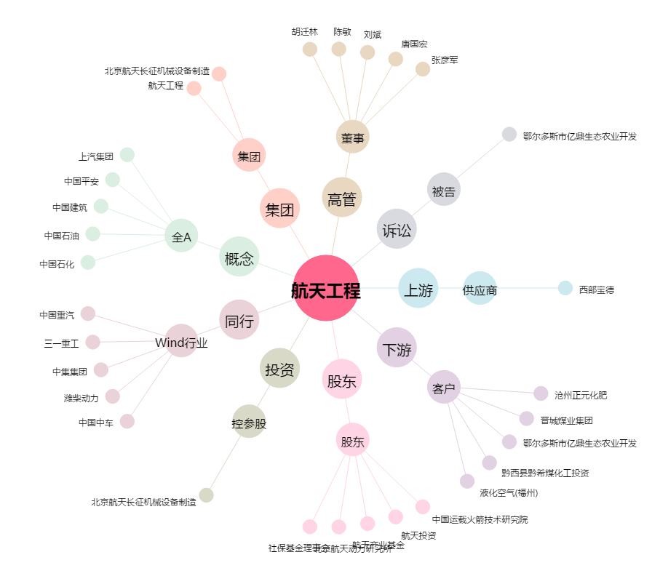
航天工程[603698.SH] - 关系概览图

